VAN - TIR - BC -PRD
 |  |  | VAN (Valor Actual Neto) |  |  | TIR (Tasa Interna de retorno) |  | PRD |  | Tasa Efectiva en el periodo de Descuento
 | Año | Fecha | CANON | RICOH |  | CANON | RICOH | CANON | RICOH
 | 0 |  | 9300 | 5650 |  | -9300 | -5000 | -9300 | -5650
 | 1 |  | 2830 | 1850 |  | 2830 | 1850 | 2539.04 | 1659.7993196 | Tasa de descuento (d%): | 0.90000000%
 | 2 |  | 2930 | 1950 |  | 2930 | 1950 | 2358.50 | 1569.6481735
 | 3 |  | 3030 | 2050 |  | 3030 | 2050 | 2188.24 | 1480.4898099
 | 4 |  | 3130 | 2150 |  | 3130 | 2150 | 2028.06 | 1393.0730007
 | 5 |  | 3230 | 2250 |  | 3230 | 2250 | 1877.68 | 1307.9820597
 | 6 |  |  |  |  | 0 | 0 | 0.00 | 0 | 0.908173562%
 | 7 |  |  |  |  | 0 | 0 | 0 | 0 | TEP (i´%) = | d% | /1 | d%
 | 8 |  |  |  |  | 0 | 0 | 0 | 0 | 0.0091 | 0.9000000% | 1 | 0.900000%
 | 9 |  |  |  |  | 0 | 0 | 0 | 0
 | 10 |  |  |  |  | 0 | 0 | 0 | 0
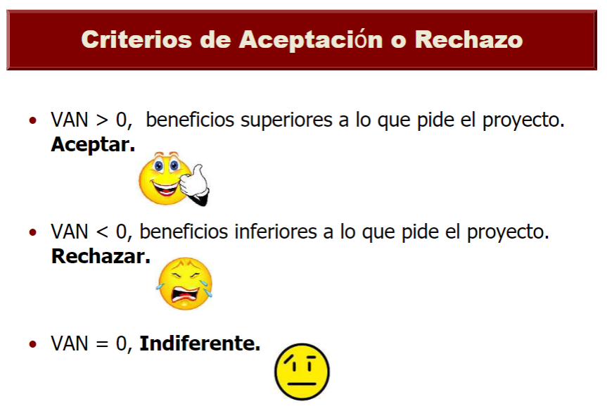

 |  |  | 0.11 | 0.11
DATOS | Tasa de Descuento (COK) |  | 11.459257642% | 11.4593%
 | Suma de valores presentes del flujo de caja |  | S/ 10,991.51 | S/ 7,410.99

 | VAN (Valor Actual Neto) |  | S/ 1,691.51 | S/ 1,760.99
 | Respuestas

 | TIR (Tasa Interna de retorno) |  | 18.33798% | 28.67281%
 | Respuestas (VAN = 0)

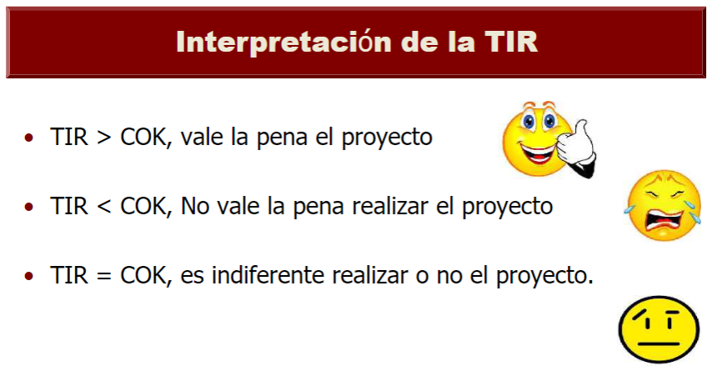
 | BC (Beneficio Costo) |  | 1.18188 | 1.31168
 | Respuestas

PROYECTO A
 |  |  | Eje Y PROYECTO A | Eje Y PROYECTO B | X
 | PRD (Periodo de Recuperación Descontado) EJE X es el TIEMPO |  | -9300.00000 | -5650.00000 | 0
 |  |  | -6760.95564 | -3990.20068 | 1
 |  |  | -4402.45864 | -2420.55251 | 2
 |  |  | -2214.22248 | -940.06270 | 3
 |  |  | -186.16737 | 453.01030 | 4
 |  |  | 1691.51355 | 1760.99236 | 5
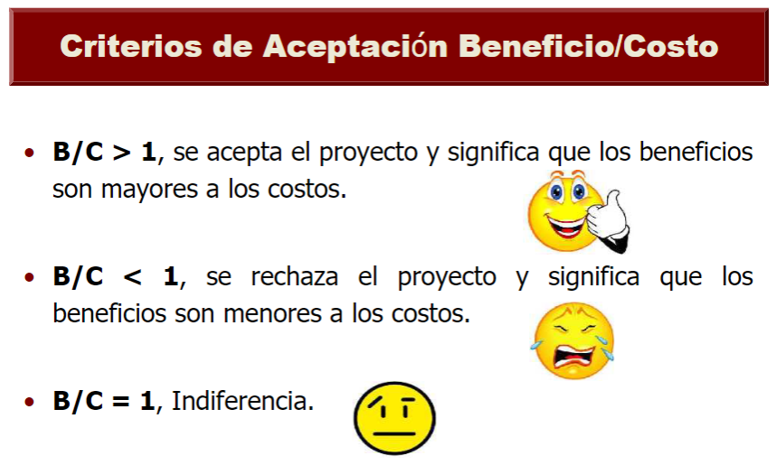
 |  |  | 1691.51355 | 1760.99236 | 6
 |  |  | 1691.51355 | 1760.99236 | 7
 |  |  |  |  | 8
 |  |  |  |  | 9
 |  |  |  |  | 10
PROYECTO B
 | Respuestas

 |  | Punto 1: | (X1, Y1) = (5; -315.10)
 |  | Punto 2: | (X2, Y2) = (6; 719.85)
 |  | Pendiente (Y2 - Y1)/(X2 - X1): | 2028.06 | 1393.07
 |  |  | Siempre actualiza | Siempre actualiza
 |  | ¿Encontrar el punto 3: (X3; 0) -> (PRD; 0)?

 |  | Punto 1: | (X2, Y2) = () | (X2, Y2) = ()
 |  | Punto 2: | (X3, Y3) = () | (X3, Y3) = ()
 |  | Pendiente (Y3 - Y2)/(X3 - X2) = PRD | 4.091796009 | 4.735893695
 |  |  | Siempre actualiza | Siempre actualiza
 |  | Convertimos a años

ACCIONES
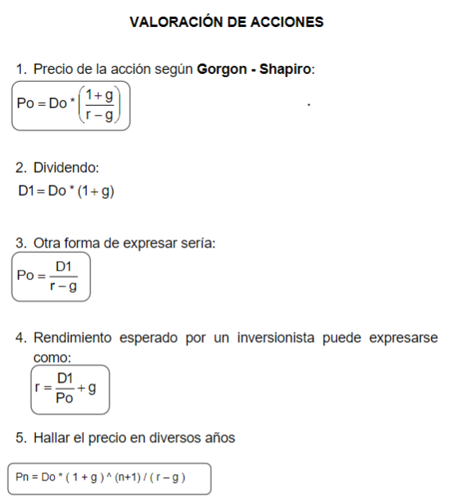
 |  |  |  | Anualidades PRE PAGAR DEUDA

 |  |  |  | Renta o Dividendo (R): | 39.23
 |  |  |  | TEP rendiemiento (i´): | 2.2250000%
 |  |  |  | tiempo (n): | 3.00

 |  |  |  | PRE-PAGAR (S) = | R | (((1 | i´) | n | 1)) | /((i´ | (1 | i) | ^n))
 |  |  |  | 112.640722246 | 39.23 | 1 | 2.22500000% | 3.00 | 1 | 0 | 1 | 2.2250% | 3

 |  |  |  |  | Después de la primera iteración aplicar lo siguiente
 |  |  |  |  | Resultado primera anualidad: | 112.640722246
Precio HOY de Acción Según Gorgon - Saphiro |  |  |  |  | Tiempo despues de la 1anualidad: | 3 | 1.0682462026
 |  |  |  |  | Tiempo despues de la 2 anualidad: | 7 | 1.1665405358
Datos: | Dividendo inicial (Do): | 6.06 | Se puede utilizar 1 o 2 |  | Tiempo despues de la 3 anualidad: |  | 1
 | Proyección de crecimiento (g) | 2%
 | Rendimiento Esperado (r) | 9.9247584% |  |  | Valor Presente de dividendo: | 9.74 | 9.736485
 |  |  |  |  |  | 105.44453 | 14.49
 | Precio de acción (Po): | 78.00 |  |  |  | 66.863164961 | 40.25
 | Precio de acción (Po): | 78.00
 |  |  |  |  |  |  | 64.472025
Precio de Acción en cualquier año

Datos: | Dividendo inicial (Do): | 2 | Se utiliza 5
 | Proyección de crecimiento (g) | 6%
 | Rendimiento Esperado (r) | 13%
 | Tiempo | 1

 | Precio de acción (Pn): | 32.10

Rendimiento Esperado

Datos: | Dividendo Inicial (Do): | 8
 | Proyección de crecimiento (g) | 5.00%
 | Acción Vendida (Po) | 100.00

 | Rendimiento Esperado | 13.40000%

WACC
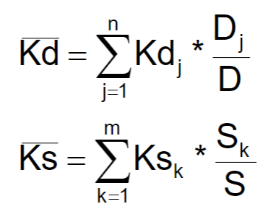
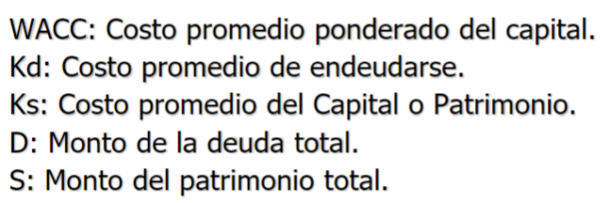

 |  |  |  | Rendimiento Esperado

 |  |  |  | Datos: | Dividendo Inicial (Do): | 15
Tasa Impuesto a la Renta | 30% |  |  |  | Proyección de crecimiento (g)
Deuda y Kd | 266040 | 10.490536% |  |  | Acción Vendida (Po) | 100.00
Patrimonio y Ks | 354918.37449 | 14.196735% |  |  | Flotación (f) | 2%
Total y WACC | 620958.37449 | 10.7455594617%
Respuetas
 |  |  |  |  | Rendimiento Esperado | 15.30612%
Cuenta | Deuda | Kd | Kd*D
Banco De los Trabajadores | 500000 | 12.00000% | 60000
Banco Interamericano | 600000 | 13.00000% | 78000
Banco Continental | 200000 | 12.50000% | 25000
Bonos | 1000000 | 7.00000% | 70000
Leasing | 236000 | 14.00000% | 33040

Total Deuda (D): | 2536000

Cuenta | Patrimonio | Ks | Ks*S
Acciones Comunes | 500000 | 13.57143% | 67857.15
Acciones Preferentes | 1000000 | 15.30612% | 153061.22449
Retención de Utilidades | 1000000 | 13.40000% | 134000

Total Patrimonio (S): | 2500000

